事業予算書①－Ａ
令和８年度事業予算書（①地域スポーツ・文化活動等振興モデル拠点事業）

【予算書作成時の注意点】
・ は必須項目となりますので、必ず記入してください。（収入がない場合は" 0 "と入力してください。）
・当該事業の全体予算額を記入してください。
・収入合計と支出合計は一致させてください。
・助成金は千円単位とする。（千円単位未満切捨て）
黄色に塗られているセル
（大学への助成） |  | 団体名：

事業名

（収入の部） |  |  |  |  |  |  | 単位：円
科目 | 令和8年度 | 令和9年度 |  | 令和10年度 |  | 内容
1.助成金 |  |  |  |  |  | (公財)スポーツ安全協会助成金
3.参加料 |  |  |  |  |  | 参加者負担金
4.主催者 負担金 |  |  |  |  |  | 主催者負担金
5.その他 負担金 |  |  |  |  |  | その他負担金
6.その他 収入 |  |  |  |  |  | その他収入
合計 | 0 | 0 |  | 0
※助成金は千円単位とする。（千円単位未満切捨て）

（支出の部） |  |  |  |  |  |  | 単位：円
年度 | 令和8年度 |  | 令和9年度 |  | 令和10年度
合計
〈注〉当該事業の全体予算額を記入すること。

事業予算書①－Ｂ
【予算書作成時の注意点】
・ は必須項目となりますので、必ず記入してください。（収入がない場合は" 0 "と入力してください。）
・当該事業の全体予算額を記入してください。
・収入合計と支出合計は一致させてください。
・助成金は千円単位とする。（千円単位未満切捨て）
・内容欄には詳細を記入するようにしてください（単価×個数、時給×時間×人数 等）
・助成金を充当する経費は、該当内容の備考欄より「○」印を選択してください。
・各様式共に記入欄が足りない場合は、複数ページになっても構いません。
・対象経費、対象外経費については以下のとおりです。
黄色に塗られているセル
令和８年度事業予算書（①地域スポーツ・文化活動等振興モデル拠点事業）

 |  | 団体名：

事業名

（収入の部） |  |  |  |  | 単位：円
科 目 | 金 額 |  | 内 容 （積算内訳等）
1.助成金 |  |  | 公益財団法人スポーツ安全協会助成金
2.入場料 |  |  | 入場料 ：＠ 円× 人
3.参加料 |  |  | 参加料 ：＠ 円× 人
4.主催者負担金 |  |  | 主催者負担金： |  | 円
5.その他負担金 |  |  | その他負担金： |  | 円
6.その他収入 |  |  | ： |  | 円
合 計 | 0
※助成金は千円単位とする。（千円単位未満切捨て）

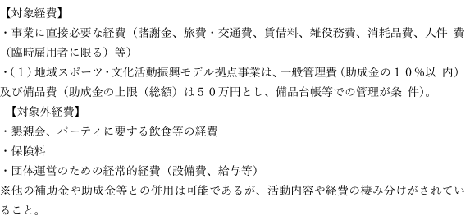
（支出の部）
①対象経費 |  |  |  |  | 単位：円
科 目 | 金 額 |  | 内 容 （積算内訳等） | 備考

小 計① | 0
 |  |  |  |  | ※助成金を充当する科目の備考欄の「〇」印を選択してください。
②対象外経費 |  |  |  |  | 単位：円
科 目 | 金 額 |  | 内 容 （積算内訳等）

小 計② | 0

合 計 （ ① + ② ） | 0

